Лист1
Сайт: https://immunolab-medical.ru/
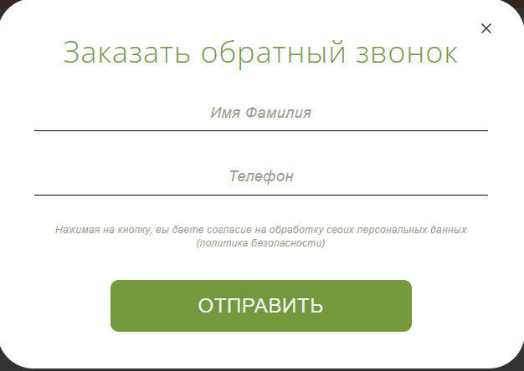

Требования:
1 | Поле "Имя и Фамилия" содержат два слова | Да | Нет | Да | Нет
2 | Поле "Телефон" содержит 10 цифр и первый символ - + | Да | Да | Нет | Нет

Действия:
1 | Показать ошибку | Нет | Да | Да | Да
2 | Кнопка "Отправить" изменила цвет | Да | Нет | Нет | Нет

